LHKS SEISMO
 |  | BADAN METEOROLOGI KLIMATOLOGI DAN GEOFISIKA
 |  | LABORATORIUM KALIBRASI BMKG
 |  | Jl. Angkasa I No. 2 Jakarta 10720 Telp. : (021) 4246321-Ext 5125 , Fax. (021) 6545626
 |  | P. O. BOX 3540 JKT, Website : http://www.bmkg.go.id
BMKG
LEMBAR KALIBRASI

No Order/Identifikasi
Nama Alat |  |  |  |  |  |  |  |  |  |  |  |  |  |  | Metode Kalibrasi |  | :
Merk |  |  |  |  |  |  |  |  |  |  |  |  |  |  | Kalibrator / Alat Standar |  | :
Tipe Seismometer / SN |  |  |  |  |  |  |  |  |  |  |  |  |  |  | Digitizer | Resolusi |  | 24
Tipe Digitiser / SN |  |  |  |  |  |  |  |  |  |  |  |  |  |  |  | Full scale Voltage |  | 40
Tanggal Kalibrasi
Suhu Ruang (°C)
Kelembapan (%RH)
Constanta Coil Calibration |  |  | 97.75
GRAFIK SENSITIVITAS VS FREKUENSI
 | UD | NS | EW
0.01 | 930.2 | 464.9 | 464.2
0.02 | 1116.0 | 557.4 | 556.1
0.05 | 1137.6 | 568.7 | 566.5
0.1 | 1139.5 | 570.1 | 567.9
0.2 | 1149.8 | 571.6 | 571.2
0.5 | 0.0 | 0.0 | 0.0
1 | 0.0 | 0.0 | 0.0
2 | 0.0 | 0.0 | 0.0
5 | 0.0 | 0.0 | 0.0
10 | 0.0 | 0.0 | 0.0
15 | 0.0 | 0.0 | 0.0
20 | 0.0 | 0.0 | 0.0
No | FREKUENSI (Hz) | AMPLITUDO (Volt) | AMPLITUDO (Count) |  | AMPLITUDO (Count) |  | AMPLITUDO (Count) |  | Amplitude Count (AC) (Volt) |  |  | Average Amplitude Count (AC) (Volt) |  |  | STDDEV Amplitude Count (AC) (Volt) |  |  | Simulated Velocity (SV) |  |  | SENSITIVITAS (volt/m/s) |  |  | AVERAGE SENSITIVITAS (V/(m/s))
 |  |  | NS |  | EW |  | UD |  |  |  |  |  |  |  |  |  |  |  |  |  |  |  |  |  |  |  | FREKUENSI (Hz) | TEGANGAN INPUT (Volt) | SENSITIVITAS
 |  |  | 1 | 2 | 1 | 2 | 1 | 2 | UD | NS | EW | UD | NS | EW | UD | NS | EW | UD | NS | EW | UD | NS | EW | UD | NS | EW |  |  | UD | UNC | NS | UNC | EW | UNC
1 | 0.01 | 0.05 |  |  |  |  |  |  |  |  |  |  |  |  |  |  |  |  |  |  |  |  |  |  |  |  |  |  | (V/(m/s))

2 | 0.02 | 0.05

3 | 0.05 | 0.05

4 | 0.1 | 0.1 |  |  |  |  |  |  |  |  |  |  |  |  |  |  |  |  |  |  |  |  |  |  |  |  | Budget yang diajukan laboratorium

 |  |  |  |  |  |  |  |  |  |  |  |  |  |  |  |  |  |  |  |  |  |  |  |  |  |  | Frekuensi (Hz) | Amplitudo (V) | UNC |  |  | Nilai Maksimum
 |  |  |  |  |  |  |  |  |  |  |  |  |  |  |  |  |  |  |  |  |  |  |  |  |  |  |  |  | NS | EW | UD | NS | EW | UD
 |  |  |  |  |  |  |  |  |  |  |  |  |  |  |  |  |  |  |  |  |  |  |  |  |  |  |  |  | % |  |  | %
5 | 0.2 | 0.1 |  |  |  |  |  |  |  |  |  |  |  |  |  |  |  |  |  |  |  |  |  |  |  |  | 0.01 | 0.05 | 1.33% | 1.31% | 1.32% | 1.34% | 1.33% | 1.33%
 |  |  |  |  |  |  |  |  |  |  |  |  |  |  |  |  |  |  |  |  |  |  |  |  |  |  | 0.02 | 0.05 | 1.30% | 1.29% | 1.29%
 |  |  |  |  |  |  |  |  |  |  |  |  |  |  |  |  |  |  |  |  |  |  |  |  |  |  | 0.05 | 0.05 | 1.30% | 1.29% | 1.29%
 |  |  |  |  |  |  |  |  |  |  |  |  |  |  |  |  |  |  |  |  |  |  |  |  |  |  | 0.1 | 0.1 | 1.31% | 1.30% | 1.30%
 |  |  |  |  |  |  |  |  |  |  |  |  |  |  |  |  |  |  |  |  |  |  |  |  |  |  | 0.2 | 0.1 | 1.30% | 1.29% | 1.29%
6 | 0.5 | 0.1 |  |  |  |  |  |  |  |  |  |  |  |  |  |  |  |  |  |  |  |  |  |  |  |  | 0.5 | 0.1 | 1.31% | 1.32% | 1.33%
 |  |  |  |  |  |  |  |  |  |  |  |  |  |  |  |  |  |  |  |  |  |  |  |  |  |  | 1 | 1 | 1.30% | 1.29% | 1.29%
 |  |  |  |  |  |  |  |  |  |  |  |  |  |  |  |  |  |  |  |  |  |  |  |  |  |  | 2 | 1 | 1.30% | 1.29% | 1.29%
 |  |  |  |  |  |  |  |  |  |  |  |  |  |  |  |  |  |  |  |  |  |  |  |  |  |  | 5 | 1 | 1.30% | 1.29% | 1.29%
 |  |  |  |  |  |  |  |  |  |  |  |  |  |  |  |  |  |  |  |  |  |  |  |  |  |  | 10 | 1 | 1.30% | 1.29% | 1.29%
7 | 1 | 1 |  |  |  |  |  |  |  |  |  |  |  |  |  |  |  |  |  |  |  |  |  |  |  |  | 15 | 2 | 1.34% | 1.33% | 1.30%
 |  |  |  |  |  |  |  |  |  |  |  |  |  |  |  |  |  |  |  |  |  |  |  |  |  |  | 20 | 2 | 1.30% | 1.29% | 1.29%

 |  |  |  |  |  |  |  |  |  |  |  |  |  |  |  |  |  |  |  |  |  |  |  |  |  |  | Budget Final
8 | 2 | 1
 |  |  |  |  |  |  |  |  |  |  |  |  |  |  |  |  |  |  |  |  |  |  |  |  |  |  | Frekuensi (Hz) | Amplitudo (V) | UNC Perhitungan |  |  | UNC Final
 |  |  |  |  |  |  |  |  |  |  |  |  |  |  |  |  |  |  |  |  |  |  |  |  |  |  |  |  | NS | EW | UD | NS | EW | UD
 |  |  |  |  |  |  |  |  |  |  |  |  |  |  |  |  |  |  |  |  |  |  |  |  |  |  |  |  | % |  |  | %

9 | 5 | 1

10 | 10 | 1

11 | 15 | 2

12 | 20 | 2

 | Petugas Kalibrasi

 |  |  |  |  |  |  |  | z``````````````````dsa
 | Pembuat Sertifikat

 | Diperiksa oleh

LAP SEISMO
LAPORAN KALIBRASI PERALATAN GEOFISIKA

TAHUN: 2023

 | A. | INFORMASI STASIUN
 |  | 1. Stasiun
 |  | 2. Kode
 |  | 3. Koordinat |  |  | : Lintang |  | Bujur
 |  |  |  |  | Elevasi
 |  | 4. Alamat

 |  | 5. Telepon/Fax
 |  | 6. E-mail

 | B. | DASAR PELAKSANAAN
 |  | 1. Surat Tugas
 |  |  | i.

 |  | 2. Pelaksana
 |  | i. | Nama
 |  |  | NIP
 |  |  | Pangkat/Gol
 |  |  | Jabatan
 |  |  | Unit Organisasi

 |  | ii. | Nama
 |  |  | NIP
 |  |  | Pangkat/Gol
 |  |  | Jabatan
 |  |  | Unit Organisasi

 | C. | DATA ALAT
 |  | 1.
 |  |  | i. | No. Order / Identifikasi
 |  |  | ii. | Tanggal Kalibrasi
 |  |  | iii. | Merk Seismometer
 |  |  | iv. | Tipe Seismometer / SN
 |  |  | v. | Tahun Instalasi
 |  |  | vi. | Kalibrasi Terakhir
 |  |  | vii. | Suhu / Kelembapan
 |  |  | viii. | Tipe Digitiser / SN
 |  |  | ix. | Kalibrator / Alat Standar
 |  |  |  | 1. Digitiser

 | D. | PELAKSANAAN KALIBRASI SEISMOMETER
 |  | 1. | Kondisi Awal
 |  |  | Seismometer terpasang pada pier

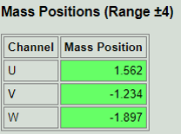
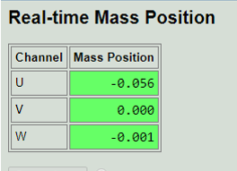

 |  |  |  | (a) |  |  |  | (b)

 |  | 2. | Kalibrasi
 |  |  | i. | Metode Kalibrasi
 |  |  | ii. | Input
 |  |  | iii. | Mode Seismometer
 |  |  | iv. | Output Sinyal Kalibrasi
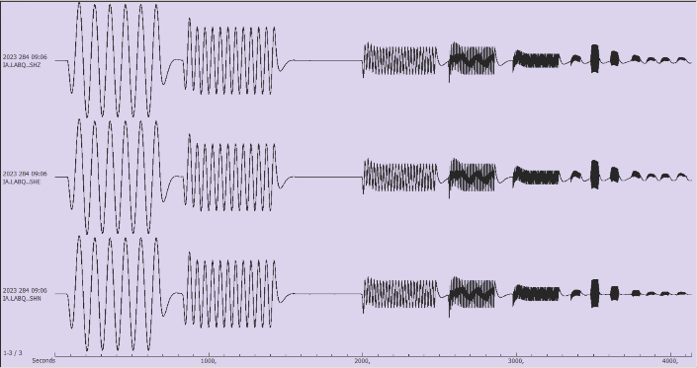

 | Gambar 2. Output Sinyal Kalibrasi Gelombang Sinusoida (0,01-20 Hz)

 |  |  | v. | Hasil Perhitungan Sensitivitas
 |  |  |  | Dari perhitungan data-data seisgram kalibrasi, didapat hasil Sensitivitas yang dapat dilihat pada tabel 1 dan disajikan dalam bentuk grafik respon frekuensi pada gambar 3.

Tabel 1. Nilai Sensitivitas Tiap Frekuensi

FREKUENSI (Hz) |  | TEGANGAN INPUT (Volt) |  | UD |  | NS |  | EW
 |  |  |  | SENSITIVITAS | UNC | SENSITIVITAS | UNC | SENSITIVITAS | UNC
 |  |  |  | (V/(m/s))

 | NS | EW | UD
0.01 | 930.2 | 464.9 | 464.2
0.02 | 1116.0 | 557.4 | 556.1
0.05 | 1137.6 | 568.7 | 566.5
0.1 | 1139.5 | 570.1 | 567.9
0.2 | 1149.8 | 571.6 | 571.2
0.5 | 0.0 | 0.0 | 0.0
1 | 0.0 | 0.0 | 0.0
2 | 0.0 | 0.0 | 0.0
5 | 0.0 | 0.0 | 0.0
10 | 0.0 | 0.0 | 0.0
15 | 0.0 | 0.0 | 0.0
20 | 0.0 | 0.0 | 0.0

Gambar 3. Grafik Respon Frekuensi

 | E. | KETERANGAN LAIN
 |  | Lokasi site berada sekitar bandara. Akibatnya terdapat noise lingkungan.

 | F. | KESIMPULAN DAN SARAN
 |  | 1. | Kesimpulan
 |  |  | i.

 |  |  | ii.

 |  | 2. | Saran
 |  |  | i. | Pemeliharaan secara rutin untuk menjaga kebersihan shelter

 | G. | LAMPIRAN - LAMPIRAN
 |  | 1. | Dokumentasi Kegiatan

 |  |  |  |  | Pelaksana
Mengetahui
Kepala Stasiun Meteorologi Biak

Dokumentasi Kegiatan

 |  |  |  |  | 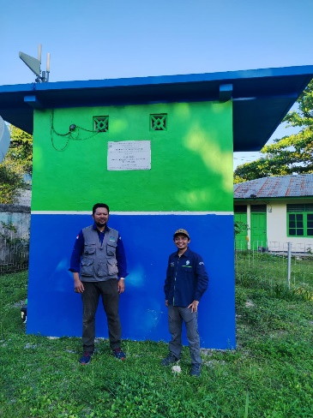

Persiapan kalibrasi |  |  |  |  | site Biak

SERTIF_SEISMO
SERTIFIKAT KALIBRASI
CALIBRATION CERTIFICATE

IDENTITAS ALAT
Instrument Details
Nama Alat
Instrument Name
Merek Pabrik
Manufacturer
Tipe / Nomor Seri
Type / Serial Number
Lain-lain |  | : -
Others

IDENTITAS PEMILIK
Owner Identification
Nama
Designation

Alamat
Address

 |  |  | Sertifikat ini terdiri atas 4 (empat) halaman
 |  |  | This certificate comprises of pages

 |  |  | Date of issue

Jl. Angkasa I No. 02 Kemayoran Jakarta Pusat
Tlp. 021-4246321 Ext. 5125; Fax : 021-6545626; P.O. Box 3540 Jkt; Website : http: //www.bmkg.go.id
Dokumen ini telah ditandatangani secara elektronik menggunakan sertifikat elektronik
yang diterbitkan oleh Balai Sertifikasi Elektronik (BSrE), Badan Siber dan Sandi Negara
F/IKK 7.8.1 |  |  |  |  |  |  | Edisi/Revisi : 10/0

 |  |  | No. Sertifikat /
 |  |  | Certificate Number
 |  |  | No. Order /
 |  |  | Order Number
 |  |  | Halaman / |  | : 2 dari 4
 |  |  | Page

Nama Sensor / Instrument Name
Merek Sensor / Manufacturer
Tipe & No. Seri / Type & Serial Number
Tanggal Masuk / Registered Date
Tanggal Kalibrasi / Calibration Date
Tempat Kalibrasi / Calibration Place

 |  |  | Kondisi Ruang / Environment
 |  |  | Suhu Ruang / Room Temperature
 |  |  | Kelembapan / Relative Humidity

HASIL KALIBRASI / CALIBRATION RESULT

FREKUENSI (Hz) | TEGANGAN INPUT (Volt) | UD |  | NS |  | EW
 |  | SENSITIVITAS | UNC | SENSITIVITAS | UNC | SENSITIVITAS | UNC
 |  | (V/(m/s))

Dokumen ini telah ditandatangani secara elektronik menggunakan sertifikat elektronik
yang diterbitkan oleh Balai Sertifikasi Elektronik (BSrE), Badan Siber dan Sandi Negara
F/IKK 7.8.2 |  |  |  |  |  |  | Edisi/Revisi : 10/0

 |  |  | No. Sertifikat /
 |  |  | Certificate Number
 |  |  | No. Order /
 |  |  | Order Number
 |  |  | Halaman / |  | : 3 dari 4
 |  |  | Page

 | NS | EW | UD
0.01 | 930.2 | 464.9 | 464.2
0.02 | 1116.0 | 557.4 | 556.1
0.05 | 1137.6 | 568.7 | 566.5
0.1 | 1139.5 | 570.1 | 567.9
0.2 | 1149.8 | 571.6 | 571.2
0.5 | 0.0 | 0.0 | 0.0
1 | 0.0 | 0.0 | 0.0
2 | 0.0 | 0.0 | 0.0
5 | 0.0 | 0.0 | 0.0
10 | 0.0 | 0.0 | 0.0
15 | 0.0 | 0.0 | 0.0
20 | 0.0 | 0.0 | 0.0

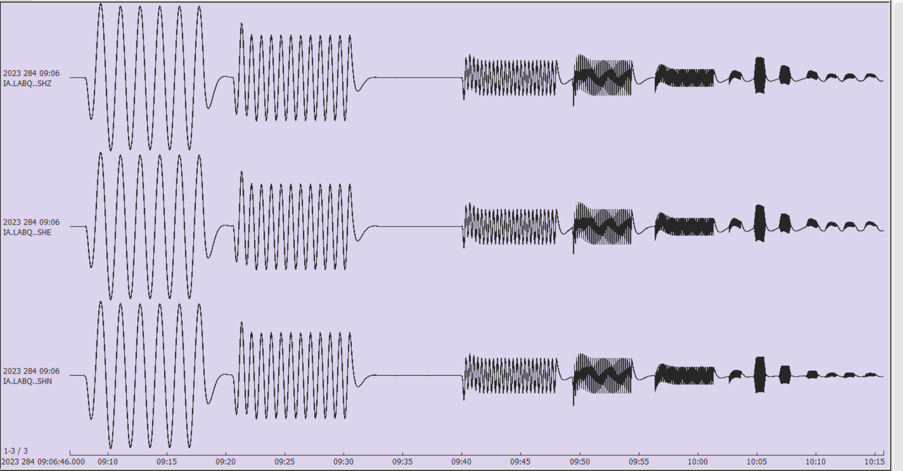

Akhir dari Tes / End of Test

Dokumen ini telah ditandatangani secara elektronik menggunakan sertifikat elektronik
yang diterbitkan oleh Balai Sertifikasi Elektronik (BSrE), Badan Siber dan Sandi Negara
F/IKK 7.8.2 |  |  |  |  |  |  | Edisi/Revisi : 10/0

 |  |  | No. Sertifikat /
 |  |  | Certificate Number
 |  |  | No. Order /
 |  |  | Order Number
 |  |  | Halaman / |  | : 4 dari 4
 |  |  | Page

Catatan / Notes:
Standar Kalibrasi / Calibration Standard
Tertelusur Ke SI melalui / Traceable to SI through |  |  |  | : 1. Institute of Metrology of Bosnia and
 |  |  |  | : Herzegovina
 |  |  |  | : 2. Labotratorium SNSU
Metode Kalibrasi / Calibration Standard : Kalibrasi dilaksanakan dengan metode kalibrasi gelombang sinus, yaitu menginputkan sinyal sinus dengan frekuensi dan amplitudo yang diketahui ke kumparan kalibrasi seismometer, kemudian menganalisis outputnya. / The calibration is carried out by a sine wave calibration method, which inputs a sine signal with the known frequency and amplitude to the seismometer calibration coil, then analyzes its output.

Dokumen Acuan / Reference Document
Sertifikat ini hanya berlaku untuk peralatan dengan identitas yang dinyatakan di atas / This certificate only applies to equipment with the identity stated above.

Ketidakpastian pengukuran dinyatakan pada tingkat kepercayaan tidak kurang dari 95 % dengan faktor cakupan k = 2 / Uncertainty of measurement is expressed at a confidence level of no less than 95 % with coverage factor k = 2

Diverifikasi oleh / Verified by
Divalidasi oleh / Validated by

Akhir dari Sertifikat / End of Certificate

Dokumen ini telah ditandatangani secara elektronik menggunakan sertifikat elektronik
yang diterbitkan oleh Balai Sertifikasi Elektronik (BSrE), Badan Siber dan Sandi Negara
F/IKK 7.8.2 |  |  |  |  |  |  | Edisi/Revisi : 10/0

Suhu dan Kelembaban
 |  |  |  | SUHU | RH
 |  |  | MAX
 |  |  | MIN
 |  |  | AVERAGE
 |  |  | KOREKSI STD

 |  |  |  |  | RENTANG
 |  |  | suhu
S/N 19910179 |  |  | kelembapan
KAG 4 | suhu | kelembapan | nilai | koreksi | unc
11/10/2023 | 32.1 | 82.3
11/10/2023 | 32.1 | 81.3
11/10/2023 | 32.0 | 79.9
11/10/2023 | 32.0 | 79.2
11/10/2023 | 31.9 | 78.5
11/10/2023 | 31.9 | 78.6
11/10/2023 | 31.9 | 77.3 | suhu | koreksi | unc
11/10/2023 | 31.9 | 77.6 | 19.8 | 0.4 | 0.17
11/10/2023 | 31.9 | 77.4 | 30.1 | 0.0 | 0.17
11/10/2023 | 31.9 | 77.2 | 40.1 | -0.1 | 0.17

 |  |  | kelembapan | koreksi | unc
 |  |  | 40.18 | -1.0 | 3.0
 |  |  | 50.21 | -1.0 | 3.0
 |  |  | 60.46 | 0.0 | 3.0
 |  |  | 70.76 | 1.0 | 3.0
 |  |  | 81.01 | 2.0 | 3.0
 |  |  | 96.58 | 3.0 | 3.0

